DPP
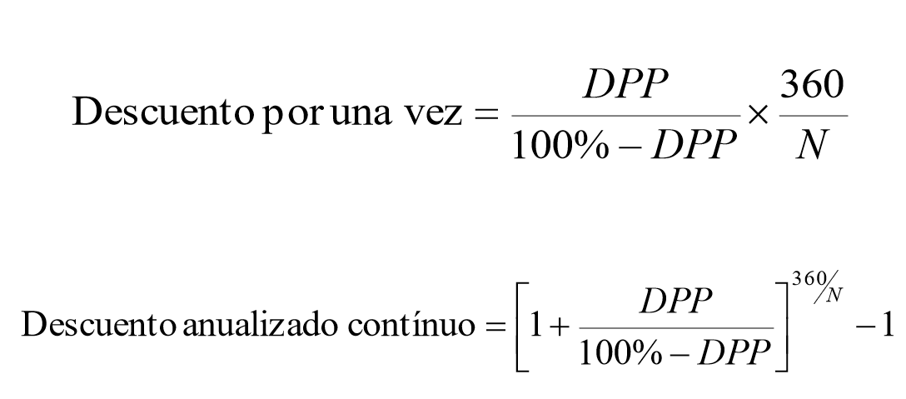

Valor de la factura |  | $850,000
Vencimiento |  | 25-Aug-20

Descuento ofrecido % |  | 1.00%
Descuento ofrecido $ |  | $8,500
Fecha de pago |  | 11-Jul-20

Días anticipados |  | 45

$$=\frac{2,784}{139,200 −2,784} X \frac{360}{20}$$
 |  | Tasa Anual | = | 8.08%

${\left(1+\frac{2,784}{139,200−2784}\right)}^{\left({360}/{20}\right)}$- 1
 |  | Tasa Anual | = | 8.37%

Ejercicio línea de crédito revolvente

Crédito |  | $850,000
Plazo | 45
Tasa | 25%

Interés |  | $26,563

